応募用紙①
 |  | 山口県生徒作品コンクール 作品応募用紙
 | 分野 |  | 部門
 |  | ※Ⅰ部門の場合：「総製作時間の80%以上が授業内ですか？」
支部名 |  | 学校名
学 年 |  | 氏名
作品名
製作の動機・目的 「どのような生活の課題を解決しようとしたか」
写真３枚まで：１枚の容量を200KB前後とする。
全体写真 |  |  | アピールポイント 写真①

「写真は横向きを推奨」
「背景に個人情報や不要なものが写り込んでいないか」

「写真は横向きを推奨」
「背景に個人情報や不要なものが写り込んでいないか」

 |  |  | 写真①で示している具体的な技能や工夫について記述してください。

 |  |  | アピールポイント 写真②
「写真は横向きを推奨」
「背景に個人情報や不要なものが写り込んでいないか」

□ 既成のキャラクター （ディズニー、はらぺこあおむし等） を使用していませんか？
✓

大きさ | 奥行き
 | 幅（横） |  | 写真②で示している具体的な技能や工夫について記述してください。
 | 高さ（縦）
 | 合計 ※160㎝以内 | 0
重量 | 25㎏以下
製作費 | 5,000円以下

応募用紙②
 |  | 山口県生徒作品コンクール 作品応募用紙
 | 分野 |  | 部門
 |  | ※Ⅰ部門の場合：「総製作時間の80%以上が授業内ですか？」
支部名 |  | 学校名
学 年 |  | 氏名
作品名
製作の動機・目的 「どのような生活の課題を解決しようとしたか」
写真３枚まで：１枚の容量を200KB前後とする。
全体写真 |  |  | アピールポイント 写真①

「写真は横向きを推奨」
「背景に個人情報や不要なものが写り込んでいないか」

「写真は横向きを推奨」
「背景に個人情報や不要なものが写り込んでいないか」

 |  |  | 写真①で示している具体的な技能や工夫について記述してください。

 |  |  | アピールポイント 写真②
「写真は横向きを推奨」
「背景に個人情報や不要なものが写り込んでいないか」

□ 既成のキャラクター （ディズニー、はらぺこあおむし等） を使用していませんか？
✓

大きさ | 奥行き
 | 幅（横） |  | 写真②で示している具体的な技能や工夫について記述してください。
 | 高さ（縦）
 | 合計 ※160㎝以内 | 0
重量 | 25㎏以下
製作費 | 5,000円以下

応募用紙③
 |  | 山口県生徒作品コンクール 作品応募用紙
 | 分野 |  | 部門
 |  | ※Ⅰ部門の場合：「総製作時間の80%以上が授業内ですか？」
支部名 |  | 学校名
学 年 |  | 氏名
作品名
製作の動機・目的 「どのような生活の課題を解決しようとしたか」
写真３枚まで：１枚の容量を200KB前後とする。
全体写真 |  |  | アピールポイント 写真①

「写真は横向きを推奨」
「背景に個人情報や不要なものが写り込んでいないか」

「写真は横向きを推奨」
「背景に個人情報や不要なものが写り込んでいないか」

 |  |  | 写真①で示している具体的な技能や工夫について記述してください。

 |  |  | アピールポイント 写真②
「写真は横向きを推奨」
「背景に個人情報や不要なものが写り込んでいないか」

□ 既成のキャラクター （ディズニー、はらぺこあおむし等） を使用していませんか？
✓

大きさ | 奥行き
 | 幅（横） |  | 写真②で示している具体的な技能や工夫について記述してください。
 | 高さ（縦）
 | 合計 ※160㎝以内 | 0
重量 | 25㎏以下
製作費 | 5,000円以下

応募用紙④
 |  | 山口県生徒作品コンクール 作品応募用紙
 | 分野 |  | 部門
 |  | ※Ⅰ部門の場合：「総製作時間の80%以上が授業内ですか？」
支部名 |  | 学校名
学 年 |  | 氏名
作品名
製作の動機・目的 「どのような生活の課題を解決しようとしたか」
写真３枚まで：１枚の容量を200KB前後とする。
全体写真 |  |  | アピールポイント 写真①

「写真は横向きを推奨」
「背景に個人情報や不要なものが写り込んでいないか」

「写真は横向きを推奨」
「背景に個人情報や不要なものが写り込んでいないか」

 |  |  | 写真①で示している具体的な技能や工夫について記述してください。

 |  |  | アピールポイント 写真②
「写真は横向きを推奨」
「背景に個人情報や不要なものが写り込んでいないか」

□ 既成のキャラクター （ディズニー、はらぺこあおむし等） を使用していませんか？
✓

大きさ | 奥行き
 | 幅（横） |  | 写真②で示している具体的な技能や工夫について記述してください。
 | 高さ（縦）
 | 合計 ※160㎝以内 | 0
重量 | 25㎏以下
製作費 | 5,000円以下

応募用紙⑤
 |  | 山口県生徒作品コンクール 作品応募用紙
 | 分野 |  | 部門
 |  | ※Ⅰ部門の場合：「総製作時間の80%以上が授業内ですか？」
支部名 |  | 学校名
学 年 |  | 氏名
作品名
製作の動機・目的 「どのような生活の課題を解決しようとしたか」
写真３枚まで：１枚の容量を200KB前後とする。
全体写真 |  |  | アピールポイント 写真①

「写真は横向きを推奨」
「背景に個人情報や不要なものが写り込んでいないか」

「写真は横向きを推奨」
「背景に個人情報や不要なものが写り込んでいないか」

 |  |  | 写真①で示している具体的な技能や工夫について記述してください。

 |  |  | アピールポイント 写真②
「写真は横向きを推奨」
「背景に個人情報や不要なものが写り込んでいないか」

□ 既成のキャラクター （ディズニー、はらぺこあおむし等） を使用していませんか？
✓

大きさ | 奥行き
 | 幅（横） |  | 写真②で示している具体的な技能や工夫について記述してください。
 | 高さ（縦）
 | 合計 ※160㎝以内 | 0
重量 | 25㎏以下
製作費 | 5,000円以下

応募用紙⑥
 |  | 山口県生徒作品コンクール 作品応募用紙
 | 分野 |  | 部門
 |  | ※Ⅰ部門の場合：「総製作時間の80%以上が授業内ですか？」
支部名 |  | 学校名
学 年 |  | 氏名
作品名
製作の動機・目的 「どのような生活の課題を解決しようとしたか」
写真３枚まで：１枚の容量を200KB前後とする。
全体写真 |  |  | アピールポイント 写真①

「写真は横向きを推奨」
「背景に個人情報や不要なものが写り込んでいないか」

「写真は横向きを推奨」
「背景に個人情報や不要なものが写り込んでいないか」

 |  |  | 写真①で示している具体的な技能や工夫について記述してください。

 |  |  | アピールポイント 写真②
「写真は横向きを推奨」
「背景に個人情報や不要なものが写り込んでいないか」

□ 既成のキャラクター （ディズニー、はらぺこあおむし等） を使用していませんか？
✓

大きさ | 奥行き
 | 幅（横） |  | 写真②で示している具体的な技能や工夫について記述してください。
 | 高さ（縦）
 | 合計 ※160㎝以内 | 0
重量 | 25㎏以下
製作費 | 5,000円以下

応募用紙 （記入例）
 |  | 山口県生徒作品コンクール 作品応募用紙
技術 | 分野 | Ⅰ | 部門
 |  | ※Ⅰ部門の場合：「総製作時間の80%以上が授業内ですか？」
支部名 | 山口 | 学校名 | 山口市立〇〇中学校
学 年 | ２年 | 氏名 | 〇〇 〇〇
作品名 | もう本は倒さない！冊数ぴったりの伸縮ブックラック
製作の動機・目的 「どのような生活の課題を解決しようとしたか」 ・机の上に散らかっていた、本を整理したかったから。
写真３枚まで：１枚の容量を200KB前後とする。
全体写真 |  |  | アピールポイント 写真①

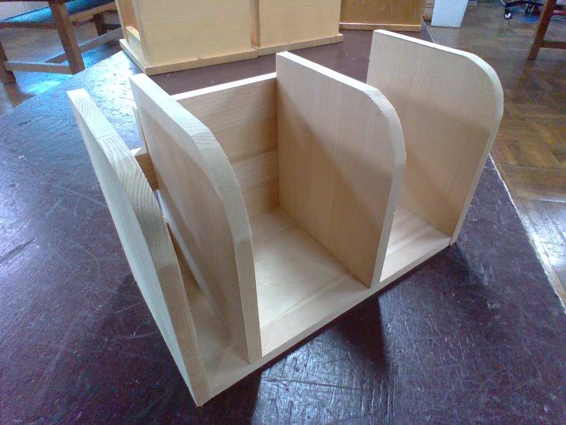
「写真は横向きを推奨」
「背景に個人情報や不要なものが写り込んでいないか」

 |  |  | 写真①で示している具体的な技能や工夫について記述してください。 ・仕切り板の上部を曲線状に加工することで、本やノートを取り出しやすくしました。また、角を丁寧に面取りすることで、手触りが良く安全に使えるよう配慮しました。

 |  |  | アピールポイント 写真②
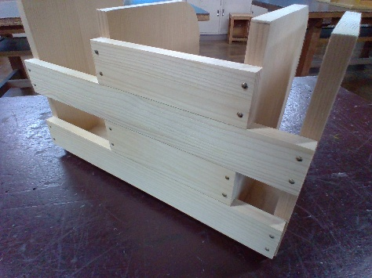

✓
□ 既成のキャラクター （ディズニー、はらぺこあおむし等） を使用していませんか？

大きさ | 奥行き | 15
 | 幅（横） | 36 | 写真②で示している具体的な技能や工夫について記述してください。 ・背面の板をあえて隙間を空けて配置することで、作品全体の軽量化を図りました。また、板の水平を保ち、釘の位置を揃えることで、見た目の美しさと強度の両立を目指しました。
 | 高さ（縦） | 18
 | 合計 ※160㎝以内 | 69
重量 | 25㎏以下
製作費 | 5,000円以下

